特色经济替换底表
一、特色经济配置表切换
表释义 | 替换前 | 替换后 | 生成业务时间
特色经济配置表 | dm_bie.special_eco_pro | dm_bie.special_eco_pro_2022new | 线下数据
托寄物配置表 | dm_bie.tm_consign_info | dwd.dwd_waybill_consign_category_info_di【运单托寄物分类明细表】 | 每天4:30
1.1、影响底盘表
表名 | 涉及字段 | 底表数据范围 | 可刷数据范围
dm_ordi_predict.dws_spec_consign_waybill_day | fetch_data priority_no -- 托寄物优先级 broad_heading -- 大类 subdivision -- 小类 | 20171216~至今 | 20200101~至今
dm_ordi_predict.dws_spec_eco_pro_waybill_day | PRO_NAME, -- 特色经济项目 LEVEL_1_TYPE, -- 一级分类 LEVEL_2_TYPE, -- 二级分类 LEVEL_3_TYPE, -- 三级分类 | 20171229~至今 | 20200101~至今
dm_ordi_predict.dws_static_cityflow_special_econ_day | pro_name -- 特色经济项目 level_1_type 一级类目 level_2_type 二级类目 | 20180701~至今 | 20200101~至今
dm_ordi_predict.dws_air_flow_five_dims_day_sub | air_waybill_num air_quantity_num air_sum_weight air_avg_weight air_mid_weight | 20191229-至今 | 20200101~至今
dm_ordi_predict.dws_air_flow_six_dims_waybill_dtl | ,if_econ_fresh ,pro_name ,level_1_type ,level_2_type type | 20191229-至今 | 20200101~至今
dm_ordi_predict.dws_air_flow_six_dims_day | type | 20180101-至今 | 20200101~至今
dm_ordi_predict.dws_air_flow_six_dims_day_newhb | type | 20191229-至今 | 20200101~至今

dm_bdp_datamining.spe_waybill_category [托寄物分类表，来自于托寄物明细表] 1、依赖托寄物表（dm_bdp_datamining.consign_category_info1【替换表 dwd.dwd_waybill_consign_category_info_di】 -- 运单托寄物分类明细表） -、通过机器学习模型，给托寄物分类。每天4:30执行（执行10min左右）

二、关联方式更换
当前逻辑： -、根据配置表获取小类subdivdision，关联特色经济表level_2_type -、根据优先级对运单去重 新逻辑： -、根据特色经济运单关系表，根据三级分类third_classify,area_code关联特色经济新表level_3_type -、运单近十天根据时间取最新特色经济数据。

三、底表配置表数据变化
3.1、切换前后，level_1_type,level_2_type，level_3_type数据变化。

dm_bie.special_eco_pro

dm_bie.special_eco_pro_2022new

3.2、托寄物表 数据更换。
dm_bdp_datamining.spe_waybill_category
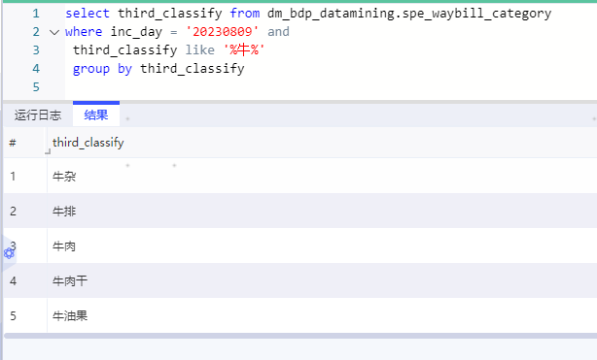

dm_bie.tm_consign_info

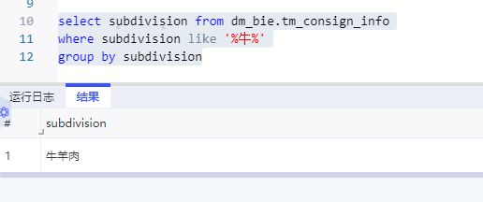

3.3、特色经济项目数据前后对比
1、替换后 新增项目：常温水果项目，禽鱼项目，预制菜项目，月饼项目 剔除项目：榴莲项目，大米项目，活体项目，中秋项目，其他常温水果项目，其他生鲜水果项目

4、历史数据是否需要重刷？

5、任务耗时（新逻辑相比较老逻辑，晚输出结果2小时）
新逻辑-测试耗时 ， 预计凌晨5点30左右出结果（运行1个小时左右，）。
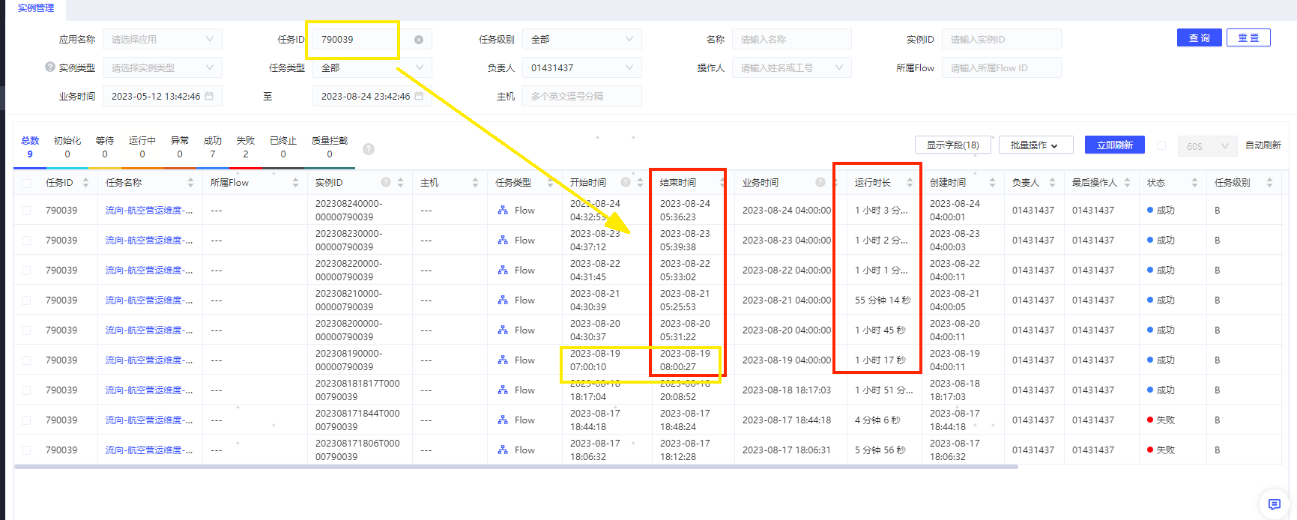

原逻辑：凌晨3点半出结果。（运行1个半小时）
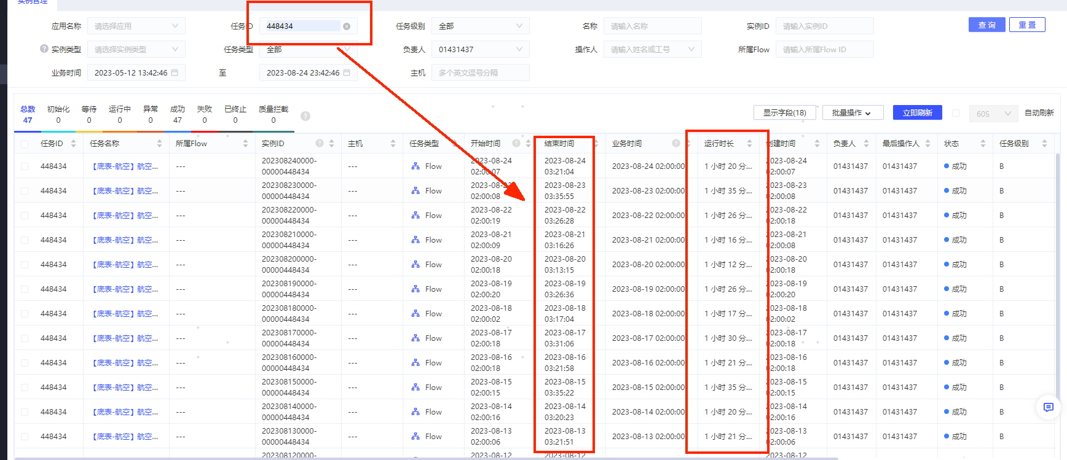

备注： 上游依赖托寄物算法任务，可能会出现波动，会导致启动时间滞后。

